Exemplo_USe Case 3
Cenário/Caso de Uso ( 3 )
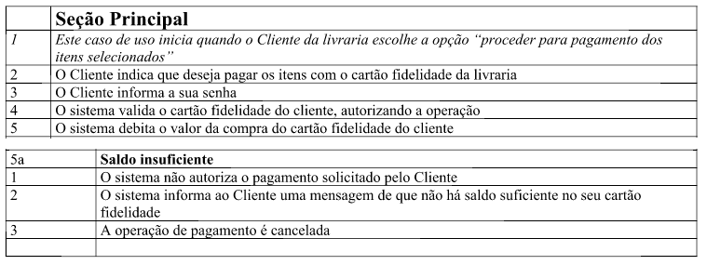

 | Atributos de Qualidade (indique sua justificativa abaixo para cada atributo)
Atômico |  | Use case não pode ser dividido por que…
Completo |  | Use case aparenta estar completo por…
Prioritizável
Consistente
Conciso
Estimável
Entendível
Factível
Indepentente
Negociável
Não Ambíguo
Prioritizável
Pequeno
Testável
Valioso

